Fan Muller - Rezucha
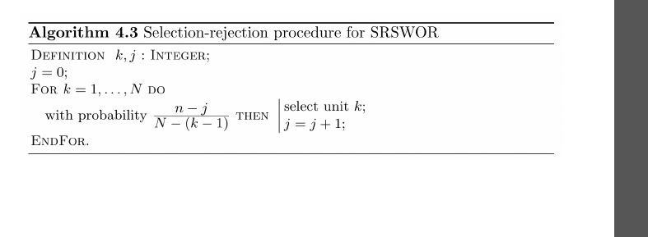
k | Aleatorio | ck |  | j | s | N | 5
1 | 0.4938 | 2/5 = | 0.4 | 0 | 0 | n | 2
2 | 0.7044 | 2/4 = | 0.5 | 0 | 0
3 | 0.4585 | 2/3 = | 0.66666666667 | 1 | 1
4 | 0.6747 | (2-1)/2 = | 0.5 | 1 | 0
5 | 0.8565 | (2-1)/1 | 1 | 2 | 1

Numeros aleatorios colocados
k | num aleatorios permanentes | Rango | num aleatorios colocados
1 | 0.2875 | 2 | 0.1717
2 | 0.7883 | 7 | 0.6717
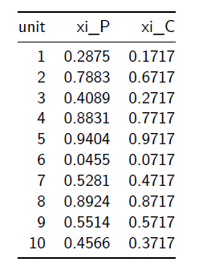
3 | 0.4089 | 3 | 0.2717
4 | 0.8831 | 8 | 0.7717
5 | 0.9404 | 10 | 0.9717
6 | 0.0455 | 1 | 0.0717
7 | 0.5281 | 5 | 0.4717
8 | 0.8924 | 9 | 0.8717
9 | 0.5514 | 6 | 0.5717
10 | 0.4566 | 4 | 0.3717

 |  | 1 | 0.0717
 |  | 2 | 0.1717 | 0.1
 |  | 3 | 0.2717 | 0.1
 |  | 4 | 0.3717 | 0.1
 |  | 5 | 0.4717 | 0.1
 |  | 6 | 0.5717 | 0.1
 |  | 7 | 0.6717 | 0.1
 |  | 8 | 0.7717 | 0.1
 |  | 9 | 0.8717 | 0.1
 |  | 10 | 0.9717 | 0.1

